Feuil1
12ème BRAX'MINTON Tournoi de l'AS BADABRAX 15 & 16 octobre 2022
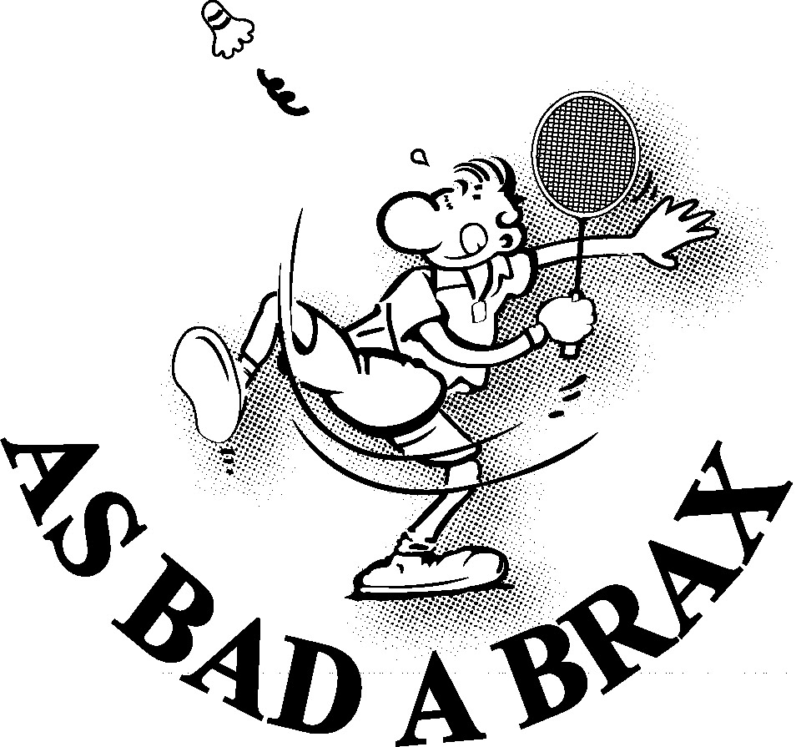
 | Ligue : |  | Ville : |  |  |  |  | Nom du responsable : |  |  | 18 €
 | Nom du Club : |  |  |  |  |  |  | Adresse : |  |  | 20 €
 | Sigle : |  |  |  |  |  |  | Téléphone : |  | 1 tableau = 18 € |  | Oui | 16 €
 |  |  |  |  |  |  |  | Mail : |  | 2 tableaux = 20 € |  | Non | 18 €

 | NOM | Prénom | N° licence | Classement |  |  | Simple | Partenaire Mixte + Club | Partenaire Double + Club | Montant
 |  |  |  | Simp | Doub | Mixte
1
2
3
4
5
6
7
8
9
10
11
12
13
14
15
16
 |  |  |  |  |  |  |  |  | Total | 0 €

A retourner avant le Vendredi 7 octobre 2022 à : |  |  |  | Vincent Roué |  |  |  |  | Je soussigné .................. atteste sur l'honneur que les
 |  |  |  | 11 chemin de Fonfrède |  |  |  |  | joueuses / joueurs cités sont licenciés à la FFBad
 |  |  |  | 47310 Brax
 |  |  |  | Mail : roue.vincent@hotmail.fr |  |  |  |  | Signature :

